INSTRUCCIONES
INSTRUCCIONES PARA CUMPLIMENTAR EL LIBRO DE EXCEL DE DESGLOSE DE COSTES DEL PROYECTO
 | 1. El presente Libro Excel contiene el DESGLOSE DE COSTES DEL PROYECTO y está conformado por las siguientes pestañas: Cada categoría de gastos, consta de varias hojas, con el fin de que la Entidad cuente con el espacio necesario para cumplimentar todos los datos.
 | 2. La pestaña DESGLOSE P. 1 TERRITORIO recoge el desglose de todos los costes del Proyecto (A. GASTOS DE PERSONAL DIRECTO, B. BECAS DE ASISTENCIA DE LAS PERSONAS PARTICIPANTES Y C. OTROS GASTOS DEL PROYECTO). Se deberá cumplimentar:
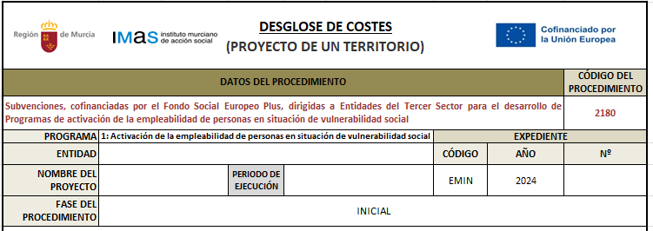 |  | · Nombre de la Entidad, así como el nombre y el periodo de ejecución del proyecto.
 |  | 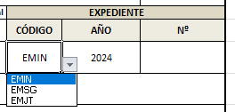 · Los datos relativos al expediente: se seleccionará una de las fases disponibles de la lista desplegable y se introducirá el número de expediente.
 |  | · Fase del procedimiento (inicial, adaptado, seguimiento o justificación): se indicará, seleccionando una de las opciones disponibles en la lista desplegable.
 |  | · Declaración responsable: se cumplimentará los datos del/de la representante de la Entidad (nombre, apellidos y NIF).
 | Los datos correspondientes a A) GASTOS DE PERSONAL DIRECTO y B) BECAS DE ASISTENCIA DE LAS PERSONAS PARTICIPANTES, se cumplimentarán de forma automática cuando se rellenen el resto de pestañas. En relación a "OTROS GASTOS DEL PROYECTO" (C), la cuantía se calcula automáticamente una vez están reflejados los Gastos de Personal Directo y se ha establecido, según convocatoria, una limitación dependiendo del tipo de proyecto:
 |  | · 14% sobre los costes de personal directo para proyectos INSTITUCIONALES. · 18% sobre los costes de personal directo para proyectos de UN TERRITORIO/ÁMBITO DE ACTUACIÓN. · 20% sobre los costes de personal directo para proyectos de DOS TERRITORIOS. · 23% sobre los costes de personal directo para proyectos COMARCALES.
 | 3. Para cumplimentar los costes del PERSONAL DIRECTO, se seleccionará la pestaña correspondiente y en la hoja:
 |  |  · Se recogerán apellidos y nombre, NIF y categoría laboral (Trabajador/a social, Orientador/a laboral, docente, etc.), de cada uno de los trabajadores y trabajadoras en las columnas "B" y "C".
 |  |  · Se indicará la jornada laboral, en número de horas semanales y porcentaje, y el salario base del trabajador/a.
 |  | · En la columna "E": "Jornada laboral", la entidad debe consignar la jornada laboral que cada trabajador/a tiene en su contrato y el porcentaje que dicha jornada laboral supone respecto a una jornada laboral completa del convenio colectivo al que se acoja. · En las columnas de la "G" a la "J" se indicará el número de pagas extraordinarias correspondientes y la cuantía prorrateada; en los casos en los que proceda, la cuantía y el concepto del complemento salarial a percibir por el trabajador/a; así como,en la columna "L" las cuotas mensuales de la Seguridad Social. · La columna "K" respecto al salario bruto mensual y la columna "M", total costes del trabajador/a por mes, se cumplimentarán de forma automática, una vez introducidos los datos anteriores.
 |  |   · En relación a las columnas de la "N" a la "Q", se deberá introducir: el periodo de contratación del trabajador/a (que deberá estar comprendido dentro del periodo de ejecución del proyecto); los meses completos y los días sueltos. La Entidad debe tener en cuenta que a efectos administrativos el cómputo de días correspondiente a un mes es de 30 días, por lo que, se cumplimentará la celda de “número de meses completos” cuando se trate de 30 días o más. Tras introducir estos datos, el número total de días, se cumplimentará automáticamente. · En la columna "R": "Porcentaje imputado al proyecto" debe quedar constancia del tiempo que dicha trabajadora dedica al proyecto. Seguidamente, señalar de la jornada laboral del trabajador/a el porcentaje dedicado al proyecto, así como el porcentaje imputado a la Subvención. Las columnas "S" y "U", se cumplimentarán de forma automática.
 |  | · En la columna "T": "Porcentaje imputado a la subvención", la entidad debe consignar cuanto, de esta jornada pretende que sea subvencionado, quedando el resto a financiación de la entidad. Antes de la conversión del Libro Excel a formato ".pdf" para su posterior firma digital, se deberá ocultar estas tres columnas.
 |  |  · Si no existe cofinanciación, antes de la conversión del Libro Excel en formato ".pdf", se deberá ocultar las columnas "V", "W" y "X". En caso de que exista cofinanciación, los datos del coste del trabajador/a por día, del imputado a la Entidad y del total de costes del trabajador, se rellenarán de forma automática. Antes de la conversión del Libro Excel a formato ".pdf" para su posterior firma digital, se deberán de ocultar las columnas "V" y "X".
 | 4. Cuando el proyecto cuente con COLABORACIONES TÉCNICAS, se seleccionará la pestaña correspondiente a esta categoría y en la hoja:
 |  | · En primer lugar, se recogerán los apellidos, nombre, NIF y titulación del colaborador/a técnico, así como la actividad formativa a impartir.
 |  | · En las columnas de la "K" a la "O", se indicarán las horas mensuales a impartir, el número de meses y el coste por hora.
 |  | · En la columna "P", se indicará el porcentaje imputado a la Subvención.
 |  |  · En caso de que exista cofinanciación y no se impute el 100% de su coste a la Subvención, la columna "Q" se cumplimentará de forma automática. Sólo en caso de que no se cofinancie por parte de la Entidad las colaboraciones técnicas, antes de la conversión del Libro Excel a formato ".pdf" para su posterior firma digital se deberá ocultar dicha columna.
 | 5. En los casos en los que se considere como coste directo el personal docente que realice la acción formativa mediante subcontratación, siempre y cuando se haga constar en el contrato y posteriormente en la factura de justificación el desglose del importe correspondiente a las horas trabajadas del profesional formador en la operación subvencionable de forma diferenciada del resto de gastos, se cumplimentará la pestaña SUBCONTRATACIONES.
 |  | 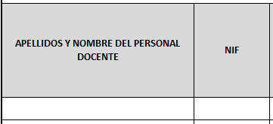 · En primer lugar, se recogerán los apellidos, nombre y NIF del/de la docente, así como la actividad formativa y el número de horas a impartir.
 |  | · Seguidamente, se indicará el nombre y CIF de la empresa subcontratada, el coste total de la subcontratación y el porcentaje imputado a la Subvención.
 |  |  · En caso de que exista cofinanciación y no se impute a la Subvención el 100% del coste de la subcontratación, se cumplimentarán de forma automática la columna "N". Sólo en caso de que no se cofinancie por parte de la Entidad la subcontratación del personal docente, antes de la conversión del Libro Excel a formato ".pdf" para su posterior firma digital se deberá ocultar dicha columna.
 | 6. Para cumplimentar las BECAS DE LAS PERSONAS PARTICIPANTES, se seleccionará la pestaña correspondiente y en la hoja:
 |  | · Se indicará el nombre de la acción formativa y el periodo de realización.
 |  | · Se recogerá el número de personas participantes que recibirán dicha acción formativa, el total de horas y las que se impartirán al día. La columna dónde se especifica el número total de días lectivos, se cumplimentará de forma automática una vez introducidos los datos anteriores.
 |  | · Se indicará el importe por día imputado a la Subvención, teniendo en cuenta que se establece un importe de 9 €/día para acciones formativas de al menos 4 horas diarias. En caso de que el número de horas sea inferior se aplicará la parte proporcional. El total imputado a la subvención se cumplimentará automáticamente.
 |  | · Se podrá aplicar un porcentaje corrector a las becas de asistencia, teniendo en cuenta que la convocatoria permite que aquellos participantes que no hayan asistido alguna hora, puedan recuperarla de forma individual para completar la formación. En caso contrario, se indicará el 100%. El total imputado a la subvención se recogerá automáticamente.
 | 7. Este documento se deberá presentar en formato ".xlsx" y en formato ".pdf" firmado electrónicamente por el/la representante de la Entidad. Para su conversión en ".pdf" una vez cumplimentada la totalidad de las pestañas precisas para el cálculo del coste por tipología de proyecto:
 |  | · Se procederá a seleccionar cada una de las pestañas, excepto la denominada "Instrucciones", presionando a la vez la tecla "Control". · Se guardará el Libro íntegro de Excel en formato PDF, utilizando la función "Guardar como" en la cinta de opciones, y ya estará listo y configurado para la firma digital.

